Blatt 1
 | Angaben zum Besteller
 | Name:
 | Anschrift:
 | PLZ und Ort:
 | Handynummer:
 | email-Adresse:
 | Gesamtsumme:
 | Datum/Unterschrift

 |  | Art.-Nr. | Bestellbare Größen | Größe/ Farbe | Stück | Preis je Stück. inkl. Mwst. | Gesamtpreis
 |  | Aufnäher | 100x30 mm. Trägermaterial schwarz oder weiß |  |  | € 8.50 | € 0.00
 | 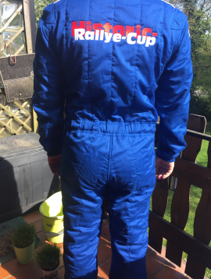 | 6111 OMP Sport. | S - XXL Es ist eine Anprobe bei Sandtler möglich. |  |  | € 320.00 | € 0.00
 | Gürtel Bestickung (Flagge/Name) |  |  | X |  | € 40.00 | € 0.00
 |  | 6193 | XS/S, M/L, XL/XXL, XXXL |  |  | € 90.00 | € 0.00
 |  | 6192 | XS/S, M/L, XL/XXL, XXXL |  |  | € 100.00 | € 0.00
 |  | 6194 |  |  |  | € 45.00 | € 0.00
 |  | Soft Touch 151 | 38/39, 40/41, 42/43, 44/45, 46/47 | X |  | € 17.00 | € 0.00
Alle folgenden Artikel sind inkl. eingestickten Historic-Rallye-Cup und Ravenol-Logo
 | Damen
 | 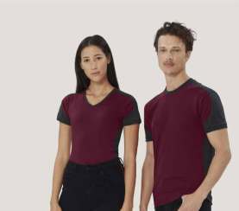 | T-Shirt - 190 | XS - 6XL |  |  | € 18.00 | € 0.00
 | 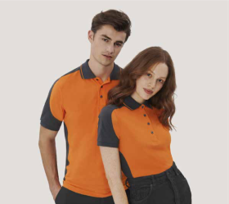 | Poloshirt - 239 | XS - 6XL |  |  | € 34.00 | € 0.00
 | 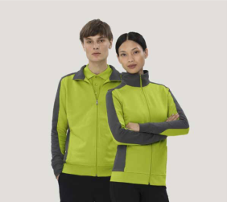 | Sweatjacke - 277 | XS - 6XL |  |  | € 72.00 | € 0.00
 | Herren
 |  | T-Shirt - 290 | XS - 6XL |  |  | € 18.00 | € 0.00
 |  | Poloshirt - 839 | XS - 6XL |  |  | € 36.00 | € 0.00
 |  | Sweatjacke - 477 | XS - 6XL |  |  | € 78.00 | € 0.00
 | 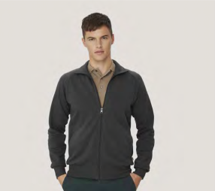 | Collegejacke - 606 | XS - 3XL |  |  | € 66.00 | € 0.00
 | 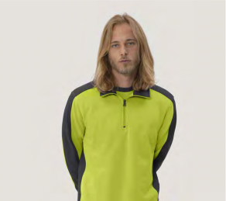 | Zip-Sweatshirt - 476 | XS - 6XL |  |  | € 60.00 | € 0.00
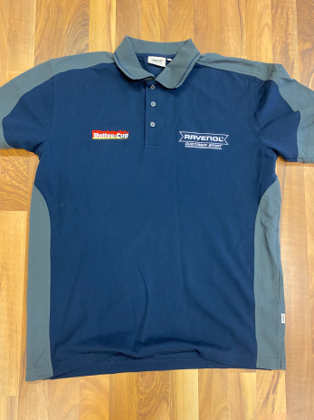
 |  |  |  |  | Porto/ | Verpackung | € 9.50
 |  |  |  |  |  | Gesamtsumme | € 9.50
Farbkombinationen
Alle Zweifarbigen Artikel haben die Grundfarbe Tinte mit Anthrazitfarbigen Akzenten.
Die Collegejacke 606 ist nur in Uni-Tinte erhältlich.
Die hier gezeigten Farbkombinationen dienen nur zur Detailansicht

Bestellvorgang

- | Datei speichern unter neuem Name
Bestellvorlage ausfüllen
zurück schicken an: crista.wegner@web.de
Gesamtsumme zahlen per Banküberweisung an Sven Ohlmeyer
Postbank IBAN: DE18 1001 0010 0909 2691 10
BIC: PBNKDEFF
Nach Zahlungseingang wird bei unserem Lieferanten bestellt und zu euch versendet.

